Trolley_Daten_und_Aufgaben
Auswertung des Trolley-Experiments

1) Berechnen Sie die rechts angegebenen statistischen Kennwerte
2) Erstellen Sie zwei Balkendiagramme, die die moralische Bewertung der Szenarien veranschaulichen.
3) Was zeigen die Ergebnisse?

Reihenfolge 1: erst push, dann switch n = 46
 | 1

 |  |  |  |  | Ratings für "push"-Szenario in erster vs. zweiter Position

number/ sID | dilemma | answer | Abweichung Mittelwert | Abweichung quadriert |  | push | switch
12 | push | 2 | 2.00 | 4.00 | Mittelwert
15 | push | 5 | 5.00 | 25.00 | Mittelwert (direkt)
17 | push | 2 | 2.00 | 4.00
19 | push | 6 | 6.00 | 36.00 | Standardabweichung
24 | push | 1 | 1.00 | 1.00 | Standardabweichung (direkt)
32 | push | 1 | 1.00 | 1.00
35 | push | 1 | 1.00 | 1.00
37 | push | 3 | 3.00 | 9.00 | n
40 | push | 3 | 3.00 | 9.00
47 | push | 2 | 2.00 | 4.00 | Minimum
48 | push | 1 | 1.00 | 1.00 | 25% Quartil | 1
53 | push | 1 | 1.00 | 1.00 | Median
59 | push | 1 | 1.00 | 1.00 | 75% Quartil
66 | push | 1 | 1.00 | 1.00 | Maximum
68 | push | 1 | 1.00 | 1.00
76 | push | 4 | 4.00 | 16.00
77 | push | 4 | 4.00 | 16.00
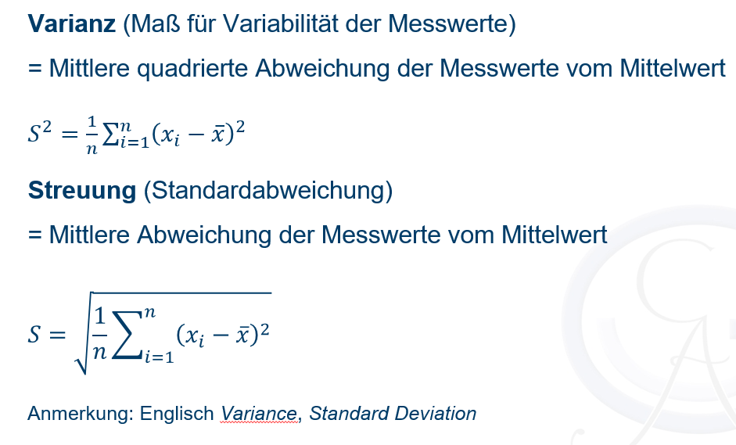
81 | push | 2 | 2.00 | 4.00
90 | push | 5 | 5.00 | 25.00
91 | push | 2 | 2.00 | 4.00
93 | push | 5 | 5.00 | 25.00
95 | push | 3 | 3.00 | 9.00
105 | push | 3 | 3.00 | 9.00
4 | push | 3 | 3.00 | 9.00
7 | push | 2 | 2.00 | 4.00
8 | push | 1 | 1.00 | 1.00
13 | push | 1 | 1.00 | 1.00
23 | push | 1 | 1.00 | 1.00
26 | push | 1 | 1.00 | 1.00
27 | push | 2 | 2.00 | 4.00
28 | push | 1 | 1.00 | 1.00
41 | push | 1 | 1.00 | 1.00
42 | push | 4 | 4.00 | 16.00
49 | push | 1 | 1.00 | 1.00
52 | push | 2 | 2.00 | 4.00
60 | push | 2 | 2.00 | 4.00
62 | push | 5 | 5.00 | 25.00
65 | push | 1 | 1.00 | 1.00
70 | push | 5 | 5.00 | 25.00
79 | push | 4 | 4.00 | 16.00
80 | push | 5 | 5.00 | 25.00
82 | push | 1 | 1.00 | 1.00
85 | push | 2 | 2.00 | 4.00
96 | push | 5 | 5.00 | 25.00
100 | push | 1 | 1.00 | 1.00
102 | push | 1 | 1.00 | 1.00
6 | switch | 2 | 2.00 | 4.00
10 | switch | 6 | 6.00 | 36.00
11 | switch | 4 | 4.00 | 16.00
16 | switch | 2 | 2.00 | 4.00
18 | switch | 6 | 6.00 | 36.00
22 | switch | 5 | 5.00 | 25.00
25 | switch | 2 | 2.00 | 4.00
31 | switch | 5 | 5.00 | 25.00
46 | switch | 5 | 5.00 | 25.00
51 | switch | 2 | 2.00 | 4.00
56 | switch | 6 | 6.00 | 36.00
58 | switch | 4 | 4.00 | 16.00
61 | switch | 2 | 2.00 | 4.00
63 | switch | 6 | 6.00 | 36.00
67 | switch | 5 | 5.00 | 25.00
69 | switch | 3 | 3.00 | 9.00
83 | switch | 5 | 5.00 | 25.00
86 | switch | 4 | 4.00 | 16.00
87 | switch | 5 | 5.00 | 25.00
97 | switch | 4 | 4.00 | 16.00
98 | switch | 2 | 2.00 | 4.00
101 | switch | 5 | 5.00 | 25.00
9 | switch | 4 | 4.00 | 16.00
14 | switch | 6 | 6.00 | 36.00
20 | switch | 1 | 1.00 | 1.00
21 | switch | 3 | 3.00 | 9.00
29 | switch | 3 | 3.00 | 9.00
30 | switch | 5 | 5.00 | 25.00
33 | switch | 4 | 4.00 | 16.00
34 | switch | 4 | 4.00 | 16.00
43 | switch | 2 | 2.00 | 4.00
44 | switch | 3 | 3.00 | 9.00
45 | switch | 5 | 5.00 | 25.00
50 | switch | 5 | 5.00 | 25.00
54 | switch | 4 | 4.00 | 16.00
55 | switch | 4 | 4.00 | 16.00
57 | switch | 4 | 4.00 | 16.00
64 | switch | 4 | 4.00 | 16.00
73 | switch | 3 | 3.00 | 9.00
78 | switch | 6 | 6.00 | 36.00
84 | switch | 4 | 4.00 | 16.00
88 | switch | 6 | 6.00 | 36.00
92 | switch | 3 | 3.00 | 9.00
94 | switch | 4 | 4.00 | 16.00
99 | switch | 4 | 4.00 | 16.00

Trolley_Musterlösung
Auswertung des Trolley-Experiments

1) Berechnen Sie die rechts angegebenen statistischen Kennwerte
2) Erstellen Sie zwei Balkendiagramme, die die moralische Bewertung der Szenarien veranschaulichen.
3) Was zeigen die Ergebnisse?

Reihenfolge 1: erst push, dann switch n = 46
 | 1

 |  |  |  |  | Ratings für "push"-Szenario in erster vs. zweiter Position

number/ sID | dilemma | answer | Abweichung Mittelwert | Abweichung quadriert |  | push | switch
12 | push | 2 | -0.41 | 0.17 | Mittelwert | 2.41 | 4.02
15 | push | 5 | 2.59 | 6.69 | Mittelwert (direkt) | 2.41 | 4.02
17 | push | 2 | -0.41 | 0.17
19 | push | 6 | 3.59 | 12.87 | Standardabweichung | 1.55 | 1.34
24 | push | 1 | -1.41 | 2.00 | Standardabweichung (direkt) | 1.55 | 1.34
32 | push | 1 | -1.41 | 2.00
35 | push | 1 | -1.41 | 2.00
37 | push | 3 | 0.59 | 0.34 | n | 46 | 45
40 | push | 3 | 0.59 | 0.34
47 | push | 2 | -0.41 | 0.17 | Minimum | 1 | 1
48 | push | 1 | -1.41 | 2.00 | 25% Quartil | 1 | 3
53 | push | 1 | -1.41 | 2.00 | Median | 2 | 4
59 | push | 1 | -1.41 | 2.00 | 75% Quartil | 4 | 5
66 | push | 1 | -1.41 | 2.00 | Maximum | 6 | 6
68 | push | 1 | -1.41 | 2.00
76 | push | 4 | 1.59 | 2.52
77 | push | 4 | 1.59 | 2.52
81 | push | 2 | -0.41 | 0.17
90 | push | 5 | 2.59 | 6.69
91 | push | 2 | -0.41 | 0.17
93 | push | 5 | 2.59 | 6.69
95 | push | 3 | 0.59 | 0.34
105 | push | 3 | 0.59 | 0.34
4 | push | 3 | 0.59 | 0.34
7 | push | 2 | -0.41 | 0.17
8 | push | 1 | -1.41 | 2.00
13 | push | 1 | -1.41 | 2.00
23 | push | 1 | -1.41 | 2.00
26 | push | 1 | -1.41 | 2.00
27 | push | 2 | -0.41 | 0.17
28 | push | 1 | -1.41 | 2.00
41 | push | 1 | -1.41 | 2.00
42 | push | 4 | 1.59 | 2.52
49 | push | 1 | -1.41 | 2.00
52 | push | 2 | -0.41 | 0.17
60 | push | 2 | -0.41 | 0.17
62 | push | 5 | 2.59 | 6.69
65 | push | 1 | -1.41 | 2.00
70 | push | 5 | 2.59 | 6.69
79 | push | 4 | 1.59 | 2.52
80 | push | 5 | 2.59 | 6.69
82 | push | 1 | -1.41 | 2.00
85 | push | 2 | -0.41 | 0.17
96 | push | 5 | 2.59 | 6.69
100 | push | 1 | -1.41 | 2.00
102 | push | 1 | -1.41 | 2.00
6 | switch | 2 | -2.02 | 4.09
10 | switch | 6 | 1.98 | 3.91
11 | switch | 4 | -0.02 | 0.00
16 | switch | 2 | -2.02 | 4.09
18 | switch | 6 | 1.98 | 3.91
22 | switch | 5 | 0.98 | 0.96
25 | switch | 2 | -2.02 | 4.09
31 | switch | 5 | 0.98 | 0.96
46 | switch | 5 | 0.98 | 0.96
51 | switch | 2 | -2.02 | 4.09
56 | switch | 6 | 1.98 | 3.91
58 | switch | 4 | -0.02 | 0.00
61 | switch | 2 | -2.02 | 4.09
63 | switch | 6 | 1.98 | 3.91
67 | switch | 5 | 0.98 | 0.96
69 | switch | 3 | -1.02 | 1.04
83 | switch | 5 | 0.98 | 0.96
86 | switch | 4 | -0.02 | 0.00
87 | switch | 5 | 0.98 | 0.96
97 | switch | 4 | -0.02 | 0.00
98 | switch | 2 | -2.02 | 4.09
101 | switch | 5 | 0.98 | 0.96
9 | switch | 4 | -0.02 | 0.00
14 | switch | 6 | 1.98 | 3.91
20 | switch | 1 | -3.02 | 9.13
21 | switch | 3 | -1.02 | 1.04
29 | switch | 3 | -1.02 | 1.04
30 | switch | 5 | 0.98 | 0.96
33 | switch | 4 | -0.02 | 0.00
34 | switch | 4 | -0.02 | 0.00
43 | switch | 2 | -2.02 | 4.09
44 | switch | 3 | -1.02 | 1.04
45 | switch | 5 | 0.98 | 0.96
50 | switch | 5 | 0.98 | 0.96
54 | switch | 4 | -0.02 | 0.00
55 | switch | 4 | -0.02 | 0.00
57 | switch | 4 | -0.02 | 0.00
64 | switch | 4 | -0.02 | 0.00
73 | switch | 3 | -1.02 | 1.04
78 | switch | 6 | 1.98 | 3.91
84 | switch | 4 | -0.02 | 0.00
88 | switch | 6 | 1.98 | 3.91
92 | switch | 3 | -1.02 | 1.04
94 | switch | 4 | -0.02 | 0.00
99 | switch | 4 | -0.02 | 0.00

Median und Quartile Veranschaul
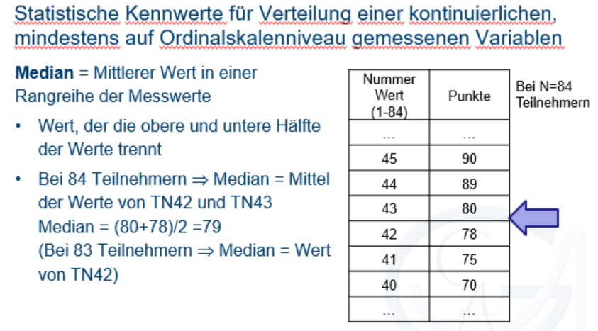
Veranschaulichung Median und Quartile

 | Nummer | Werte |  | Quartile
1) Werte werden in aufsteigender Reihenfolge sortiert. | 1 | 1 | Min | 1
(hier: Ratings für push in der "push_switch"-Bedingung) | 2 | 1 | 25% | 1
 | 3 | 1 | Median | 2
2) Der Wert, der die Daten in zwei Teile teilt, wird ermittelt. | 4 | 1 | 75% | 4
Hier (gerade Wertezahl): zwischen dem 23. und 24. Wert, da n = 46 | 5 | 1 | Max | 6
Mittelwert aus 23. und 24. Wert wird gebildet: (2+2)/2 = 2 | 6 | 1
(Bei ungerade Wertezahl nicht nötig) | 7 | 1
 | 8 | 1 | Abweichung für Fehlerbalken im Diagramm
3) Selbes Vorgehen, um 25% und 75% Quartil zu ermitteln | 9 | 1 | oben | 2
 | 10 | 1 | unten | 1
 | 11 | 1
 | 12 | 1
 | 13 | 1
 | 14 | 1
 | 15 | 1
 | 16 | 1
 | 17 | 1
 | 18 | 1
 | 19 | 1
 | 20 | 2
 | 21 | 2
 | 22 | 2
 | 23 | 2
 | 24 | 2
 | 25 | 2
 | 26 | 2
 | 27 | 2
 | 28 | 2
 | 29 | 2
 | 30 | 3
 | 31 | 3
 | 32 | 3
 | 33 | 3
 | 34 | 3
 | 35 | 4
 | 36 | 4
 | 37 | 4
 | 38 | 4
 | 39 | 5
 | 40 | 5
 | 41 | 5
 | 42 | 5
 | 43 | 5
 | 44 | 5
 | 45 | 5
 | 46 | 6

